Inciso1,2
SISTEMA BANCARIO

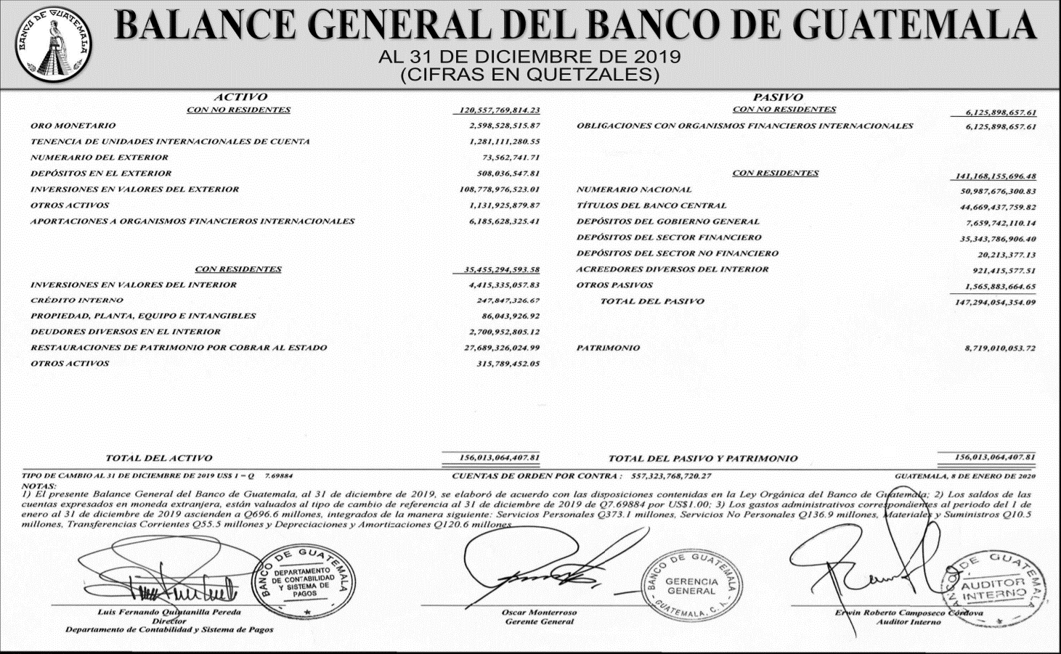
BALANCE GENERAL CONDENSADO CONSOLIDADO
AL 31/12/2019
Cifras en miles de quetzales

 | MONEDA NACIONAL | MONEDA EXTRANJERA | TOTAL | TOTAL
A C T I V O | 257,305,410 | 92,378,790 | 349,684,200 | 349,684,200

DISPONIBILIDADES | 37,359,883 | 12,595,511 | 49,955,394 | 31,205,394
Caja | 6,960,201 | 403,681 | 7,363,883 | 7,363,883
Banco Central | 28,133,013 | 6,869,346 | 35,002,359 | 35,002,359
Bancos del País | 156,282 | 5,120 | 161,402 | 161,402
Bancos del Exterior | 660,280 | 4,985,693 | 5,645,973 | 5,645,973
Cheques a Compensar | 1,450,106 | 296,799 | 1,746,906 | 1,746,906
Giros sobre el Exterior | 0 | 34,872 | 34,872 | 34,872

INVERSIONES | 89,895,124 | 8,384,555 | 98,279,679 | 98,279,679
En Títulos-Valores para Negociación | 0 | 0 | 0 | 0
En Títulos-Valores para la Venta | 47,836,346 | 4,588,018 | 52,424,364 | 52,424,364
En Títulos-Valores para su Vencimiento | 37,892,495 | 3,515,922 | 41,408,417 | 41,408,417
Operaciones de Reporto | 3,719,434 | 274,002 | 3,993,436 | 3,993,436
Certificados de Participación | 654,529 | 0 | 654,529 | 654,529
Intereses Pagados en Compra de Valolres | 6,762 | 6,613 | 13,375 | 13,375

SUMA | 90,109,567 | 8,384,555 | 98,494,121 | 98,494,121
(-) Estimaciones por Valuación | 214,443 | 0 | 214,443 | 214,443

CARTERA DE CRÉDITOS | 118,276,028 | 68,974,523 | 187,250,551 | 187,250,551
Vigente | 119,517,263 | 69,258,869 | 188,776,131 | 188,776,131
Vencida | 3,483,913 | 765,096 | 4,249,008 | 4,249,008

SUMA | 123,001,176 | 70,023,964 | 193,025,140 | 193,025,140
(-) Estimaciones Por Valuación | 4,725,148 | 1,049,441 | 5,774,588 | 5,774,588

PRODUCTOS FINANCIEROS POR COBRAR | 1,775,437 | 217,125 | 1,992,562 | 1,992,562
CUENTAS POR COBRAR (Neto) | 1,089,802 | 214,879 | 1,304,681 | 1,304,681
BIENES REALIZABLES (Neto) | 943,615 | 243,084 | 1,186,699 | 1,186,699
INVERSIONES PERMANENTES (Neto) | 802,773 | 1,517,396 | 2,320,169 | 2,320,169
OTRAS INVERSIONES (Neto) | 223,224 | 229,636 | 452,859 | 452,859
SUC., CASA MATRIZ Y DEPTOS. ADSCRITOS | 0 | 0 | 0 | 0
INMUEBLES Y MUEBLES (Neto) | 4,262,626 | 0 | 4,262,626 | 4,262,626
CARGOS DIFERIDOS (Neto) | 2,676,899 | 2,081 | 2,678,980 | 2,678,980

P A S I V O | 227,919,402 | 87,500,053 | 315,419,454 | 315,419,454

OBLIGACIONES DEPOSITARIAS | 219,502,997 | 42,356,070 | 261,859,067 | 261,859,067
Depósitos Monetarios | 72,397,171 | 19,490,386 | 91,887,557 | 91,887,557
Depósitos de Ahorro | 51,357,565 | 8,222,504 | 59,580,069 | 59,580,069
Depósitos a Plazo | 94,516,572 | 14,473,581 | 108,990,153 | 108,990,153
Depósitos a la Orden | 557,633 | 110,823 | 668,456 | 668,456
Depósitos con Restricciones | 674,056 | 58,776 | 732,832 | 732,832

CRÉDITOS OBTENIDOS | 128,901 | 40,593,922 | 40,722,824 | 40,722,824
Del Banco Central | 0 | 0 | 0 | 0
De Instituciones Financieras Nacionales | 115,758 | 15,398 | 131,156 | 131,156
De Instituciones Financieras Extranjeras | 13,143 | 38,859,728 | 38,872,871 | 38,872,871
De Organismos Internacionales | 0 | 1,718,797 | 1,718,797 | 1,718,797

OBLIGACIONES FINANCIERAS | 370,316 | 285,348 | 655,664 | 655,664
GASTOS FINANCIEROS POR PAGAR | 752,794 | 553,339 | 1,306,133 | 1,306,133
CUENTAS POR PAGAR | 4,316,292 | 554,711 | 4,871,002 | 4,871,002
PROVISIONES | 1,144,465 | 0 | 1,144,465 | 1,144,465
SUC. , CASA MATRIZ Y DEPTOS. ADSCRITOS | 0 | 0 | 0 | 0
OTRAS OBLIGACIONES | 0 | 2,910,162 | 2,910,162 | 2,910,162
CRÉDITOS DIFERIDOS | 488,229 | 97,900 | 586,129 | 586,129
SUMA | 226,703,994 | 87,351,452 | 314,055,446 | 314,055,446
OTRAS CUENTAS ACREEDORAS | 1,215,408 | 148,601 | 1,364,008 | 1,364,008

C A P I T A L C O N T A B L E | 34,264,746 |  | 34,264,746 | 34,264,746

CAPITAL PAGADO | 10,543,063 |  | 10,543,063 | 10,543,063
Capital Autorizado | 21,725,000 |  | 21,725,000 | 21,725,000
Capital no Pagado (-) | 11,266,918 |  | 11,266,918 | 11,266,918
Casa Matriz, Capital Asignado | 84,982 |  | 84,982 | 84,982
APORTACIONES PERMANENTES | 2,761,686 |  | 2,761,686 | 2,761,686
RESERVAS DE CAPITAL | 14,644,481 |  | 14,644,481 | 14,644,481
RESERVAS PARA ACTIVOS EXTRAORDINARIOS | 0 |  | 0 | 0
REVALUACIÓN DE ACTIVOS | 413,894 |  | 413,894 | 413,894
OBLIGACIONES SUBORDINADAS | 0 |  | 0 | 0
GANANCIAS Y PÉRDIDAS POR FUSIÓN | 0 |  | 0 | 0
VALUACIÓN DE ACTIVOS DE RECUPERACIÓN DUDOSA | 248,520 |  | 248,520 | 248,520
PROVISIÓN DE BENEFICIOS A EMPLEADOS | 182,652 |  | 182,652 | 182,652
AJUSTES AL IMPUESTO SOBRE LA RENTA | 0 |  | 0 | 0
GANANCIAS O PÉRDIDAS POR CAMBIOS EN EL VALOR DE MERCADO DE LAS INVERSIONES | 231,227 |  | 231,227 | 231,227
RESULTADO DE EJERCICIOS ANTERIORES | 967,051 |  | 967,051 | 967,051
RESULTADOS DEL EJERCICIO | 5,134,515 |  | 5,134,515 | 5,134,515

TOTAL IGUAL A LA SUMA DEL ACTIVO | 0 |  | 349,684,200 | 349,684,200

